24注文書
 |  |  |  |  |  |  |  |  |  |  |  | 2024年4月吉日
埼玉県バスケットボール協会U12カテゴリー部会
登録チーム代表者 関係各位
 |  |  |  |  |  |  |  |  |  |  |  | 一般社団法人埼玉県バスケットボール協会U12カテゴリー部会
 |  |  |  |  |  |  |  |  |  |  |  | 部会長 篠田 好恵

 |  | 埼玉県バスケットボール協会オフィシャルTシャツ販売について
 |  |  |  |  | ＜2024-2025シーズン限定＞

日頃より、U12カテゴリー部会の活動に御協力いただき誠にありがとうございます。 さて、U12カテゴリー部会では「2024埼玉県協会オフィシャルTシャツ」を作成販売いたします。販売収益は、U12カテゴリー部会の活動資金とさせていただきます。 趣旨をご理解の上、多数のお申し込みを頂き、ご協力下さいますようお願い申し上げます。

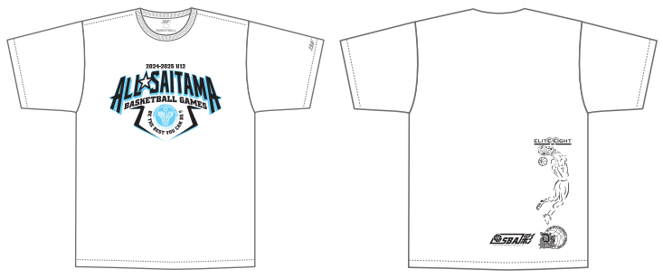
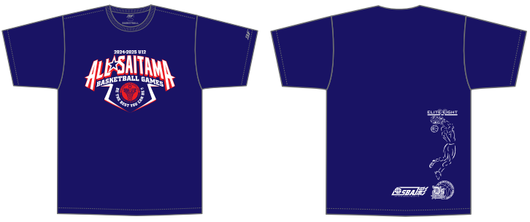

 | ◆ 申込み方法・期限
 |  | 下記申込書に必要事項を記入の上、各支部運営総務担当者に提出して下さい。
 |  | 締 切 日 |  | 5月31日（金） |  | → | 6月末納品(予定)
 |  | ※チームへの納品は、県協会から各支部毎へ一括納品後となる予定です。

 | ◆ 支払方法：銀行振込
 |  |  | 銀行・支店名： | 埼玉りそな銀行 上尾支店
 |  |  | 口座番号： | 普通・4714251
 |  |  | 口座名義： | シヤ)サイタマケンバスケツトボ-ルキヨウカイ
 |  |  | 振込人の名義： | 【チーム名および男女の別】を必ず記載してください
 | ◆ その他
 |  | 商品に関するお問合せ |  |  | ディーズベスト株式会社
 |  |  |  |  | 代表取締役 瀬上 浩 |  |  | 携帯：080-5412-5339

 | ― | ― ― | ― ― | ― ― | ― キ ― | リ ― ト | ― リ ― | ― ― | ― ― | ― ― | ― ―

 |  | ＊埼玉県バスケットボール協会オフィシャルTシャツ購入申込書＊
 |  | 支部名 |  |  | 部支部 |  | 代表者名
 |  | チーム名 |  |  |  |  | 連絡先
 |  | サイズ |  | 2S | S | M | Ｌ | ＬＬ | 3Ｌ | 4Ｌ | 計
 |  | Ｔシャツ | ホワイト
 |  | 3,000円 | ネイビー
 |  | （消費税 300円） |  |  | 枚 × | @3300 | ＝
 |  | ◎参考サイズ◎
 |  | サイズ | 2S | S | M | Ｌ | ＬＬ | 3Ｌ | 4Ｌ
 |  | 身長 | 145～155 | 150～160 | 155～165 | 165～175 | 170～180 | 180～185 | 185～190

